Sheet1
系统说明
在游戏中，每十个关卡为一个章节，每个关卡的最高评分星级为三星，也就是说，每一个章节最高能拿到三十星的总评星。我们将在玩家的章节星级达到10星，20星，30星时给与章节评星奖励。

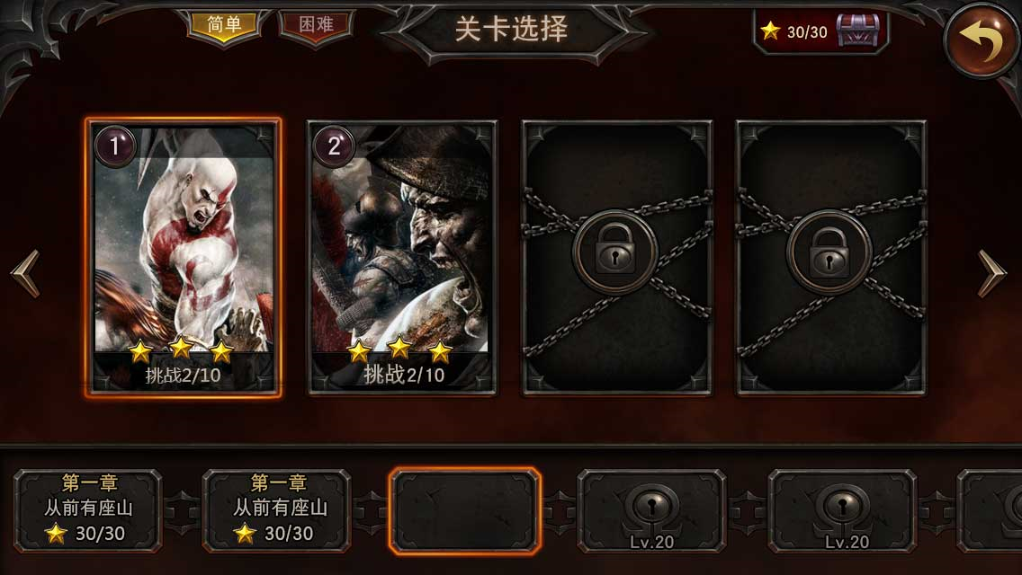
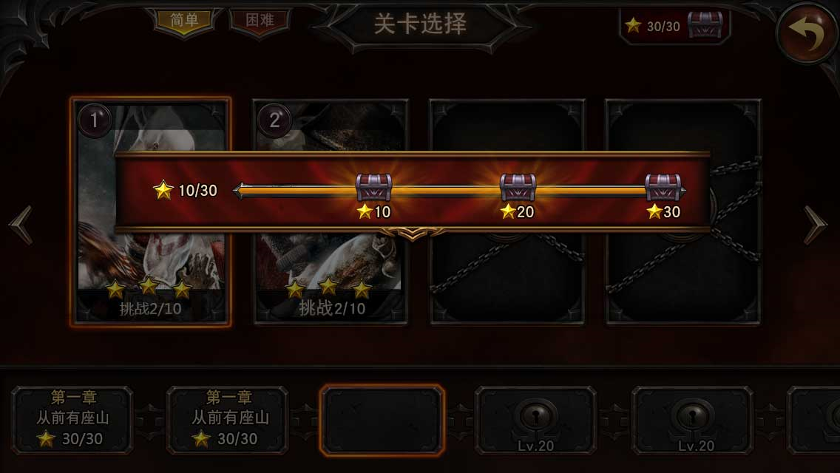
界面显示规则 |  | 当前到达评星总数/章节评星总数 |  |  | 界面其它区域加上遮罩 |  |  | 用进度条动态展示三十星收集进度，当前进度用较显眼的颜色
关卡评星奖励界面入口将显示在关卡选择界面的上方，如图：
 |  |  | 点击宝箱切换到

 | 有可开启的宝箱时，宝箱有发光效果和高亮 |  |  |  |  | 达到领取条件未开启的宝箱有发光效果和高亮
 | 三个宝箱全部开启后，宝箱图标变更为开启后状态 |  |  | 当前到达评星总数/章节评星总数
 |  |  |  |  |  |  | 未达到领取条件的宝箱不能开启，无发光效果
 |  |  |  |  |  | 宝箱开启后图标更改为

宝箱弹窗显示规则
点击未开启的宝箱，会根据是否已经达到宝箱开启条件弹出如下两种界面。
如果已达到宝箱开启条件，则弹出：
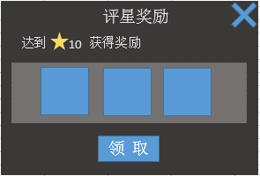

点击领取按钮或者右上角×关闭界面。

如果未达到宝箱开启条件，则领取按钮置灰。
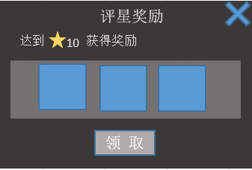

点击右上角×关闭界面。

点击已开启的宝箱，会弹出如下界面。
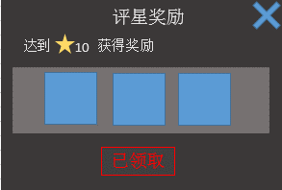

点击右上角×按钮关闭界面。

逻辑规则
1、本系统随着章节开启而开启。
2、每个章节有三个评星宝箱，分别配置在10星，20星，30星的进度时。
3、注意玩家在获得20星，30星宝箱时，前面10星，20星的宝箱不要再重复开启。
4、宝箱的具体奖励由策划配置。

